超過保管料試算書
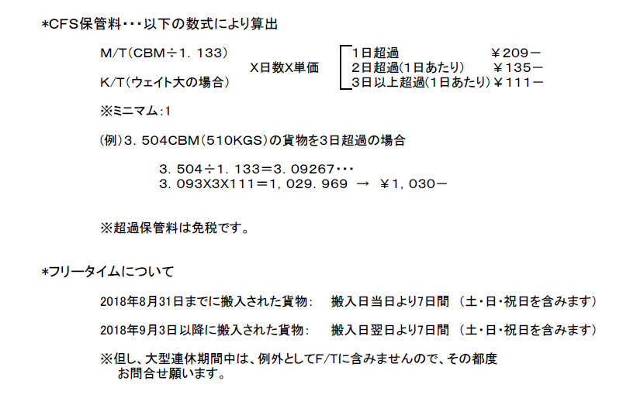

 |  |  | 超過保管料試算表
 |  |  |  | 〒455-0032 名古屋市港区入船1-2-10
 |  |  |  | 東陽倉庫株式会社
 |  |  |  | 国際部国際輸送課
 |  |  |  | (052)652-2117
 | ※請求書ではございません
 | ※あくまで試算表となり請求書発行を以って確定金額とさせていただきますのでご了承ください。

 | 以下表内の赤字項目をご入力いただくと保管料が算出されます。

 | フリータイム
 | 搬出予定日
 | 重量
 | M3
 | 超過日数 | 0
 | 請求トン数 | 1.000 | ※ミニマム：1

 | 請 求 内 容 |  | 数量 | 単位 | 単価 | 金額

* | 超過保管料 | (DAYS OVER) | 1 | SHEET | ¥0 | ¥0

 |  |  |  |  |  | ¥0
 |  |  |  |  |  | ¥0

 |  |  |  |  |  | ¥0

 |  |  |  |  |  | ¥0

 |  |  |  |  |  | ¥0

